octave ej1
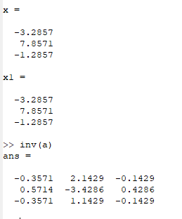
a =
 | %resolver sistema de ecuaciones
0 -2 -6 | % crear matriz
1 0 -1 | a=[0 ,-2,-6;1 0 -1;8 5 0]
8 5 0 | % vector b
 | b=[-8;-2;13]
b = | % encontrar la solución
 | x=inv(a)*b
-8 | x1=a\b
-2
13

ej2
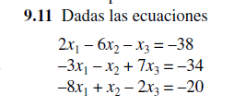

 | a |  | b
2 | -6 | -1 | -38
-3 | -1 | 7 | -34
-8 | 1 | -2 | -20

 | inv(a) |  | x
-0.0134 | -0.0349 | -0.1153 | 4
-0.1662 | -0.0322 | -0.0295 | 8
-0.0295 | 0.1233 | -0.0536 | -2

TAREA
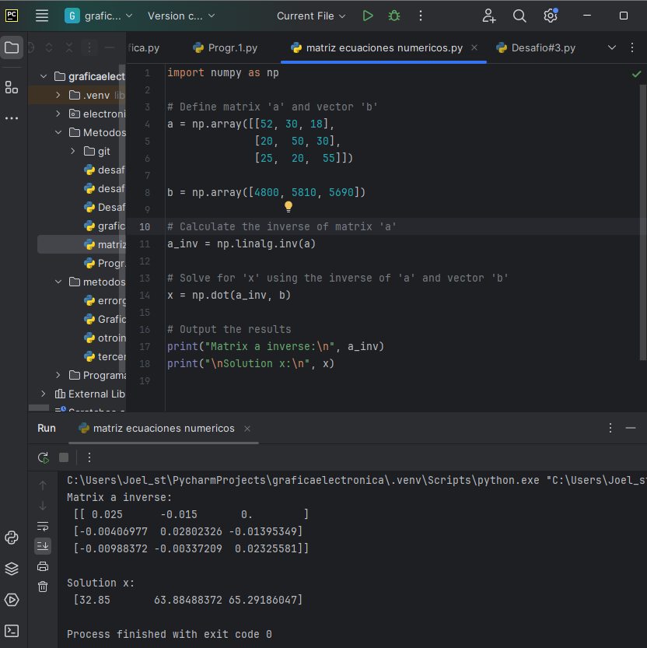
 | % | % | %
 | arena | grano fino | grano grueso
cantera 1 | 52 | 30 | 18
cantera 2 | 20 | 50 | 30
cantera 3 | 25 | 20 | 55

un ingeniero civil requiere 4800, 5810,5690 de arena, grano fino y grano grueso
respectivamente

determinar la cantidad de metros cubicos que se debe transportar
desde cada cantera ,para cumplir con sus requerimientos

SOLUCION:

Cantera | arena (%) | grano fino (%) | grano grueso (%) | Ing. Civil Requiere
1 | 52 | 30 | 18 | 4800
2 | 20 | 50 | 30 | 5810
3 | 25 | 20 | 55 | 5690

inversa (a): | 0.025 | -0.015 | 0
 | -0.0040697674419 | 0.028023255814 | -0.013953488372
 | -0.0098837209302 | -0.0033720930233 | 0.023255813953

(a)*inversa | 32.85
 | 63.884883721
 | 65.291860465

 | CAPTURA DE PROGRAMA CORRIENDO

